Conteúdo
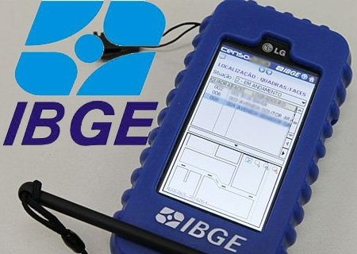
Matéria | Conteúdo | Estudo | Revisão
LÍNGUA PORTUGUESA | I - Compreensão de texto. | Falta | Falta
 | II - Significação das palavras: sinônimos, antônimos, homônimos e parônimos. | Falta | Falta
 | III - Pontuação. Estrutura e sequência lógica de frases e parágrafos. | Falta | Falta
 | IV - Ortografia oficial; acentuação gráfica. | Falta | Falta
 | V - Concordância nominal e verbal. | Falta | Falta
 | VI - Regência nominal e verbal; crase. | Falta | Falta
 | VII - Emprego dos verbos regulares, irregulares e anômalos. | Falta | Falta
 | VIII - Emprego e colocação dos pronomes. | Falta | Falta
 |  | Falta | Falta
RACIOCÍNIO LÓGICO | I - Avaliação da habilidade do candidato em entender a estrutura lógica de relações entre pessoas, lugares, coisas ou eventos, deduzir novas informações e avaliar as condições usadas para estabelecer a estrutura daquelas relações. | Falta | Falta
 | II - As questões da prova poderão tratar das seguintes áreas: estruturas lógicas; lógica de argumentação; diagramas lógicos; aritmética; álgebra e geometria básica. | Falta | Falta
GEOGRAFIA | I - Noções básicas de Cartografia (orientação: pontos cardeais; localização: coordenadas geográficas, latitude, longitude e altitude; representação: leitura, escala, legendas e convenções). | Falta | Falta
 | II - Aspectos físicos e meio ambiente no Brasil (grandes domínios de clima, vegetação, relevo e hidrografia; ecossistemas). | Falta | Falta
 | III - Organização do espaço (agrário: atividades econômicas, modernização e conflitos; e urbano: atividades econômicas, emprego e pobreza; rede urbana e regiões metropolitanas). | Falta | Falta
 | IV - Dinâmica da população brasileira (fluxos migratórios, áreas de crescimento e de perda populacional) | Falta | Falta
 | V - Formação Territorial e Divisão Político-Administrativa (organização federativa) | Falta | Falta

